印刷用 (2)
詳細設計書

１．シーケンス図
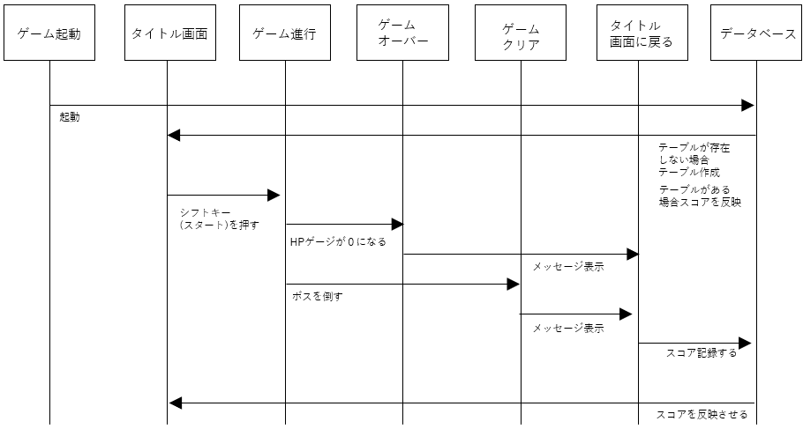

２．データベース

テーブル名: scores

データベース機能
スコア保存機能
ゲーム終了時にプレイヤー名とスコアをデータベースに記録。
スコアランキング取得
スコアを降順で取得し、ランキング表示。
前回スコア取得
最新のプレイ記録を取得。

３．ER図

4．ゲームの仕様

ゲームの開始
ゲーム開始時に「鯖寿司」が画面中央下部に配置される。
背景は宇宙をイメージしたスクロールする寿司モチーフのデザイン。
ステージ開始と同時にザコ敵が画面上部から出現。
ゲームの目的
プレイヤーは「鯖寿司」を操作し、敵を倒してスコアを稼ぐ。
ステージを進めて最終的にボスを撃破することが目標。
高得点を目指し、スコアランキングに挑戦する。
ゲーム進行時
プレイヤーは自機を操作し、以下のアクションを行う：
通常攻撃: スペースキーで米粒ミサイルを発射して敵を攻撃。
特殊攻撃: Zキーで広範囲の弾幕攻撃（シールドを消費）。
敵キャラクターは画面上部から出現し、以下の動作を行う：
直線的またはパターン的に移動。
ランダムに弾を発射する。
各ステージの最後には中ボスまたは最終ボスが登場。
ボスは複数の攻撃パターンを持ち、倒すとステージクリア。
ゲームの終了
プレイヤーのシールドが0になるとゲームオーバー。
その場でスコアを集計し、スコア画面を表示。
すべてのステージをクリアするとゲームクリア。
ゲーム終了後にスコアランキングに登録される。
勝敗条件
ゲームクリア: 最終ボスを倒すことで勝利。
高得点: 他プレイヤーのランキングと比較して自分の得点を競う。

操作手順書

１．操作手順
スコアTOP５が表示されます

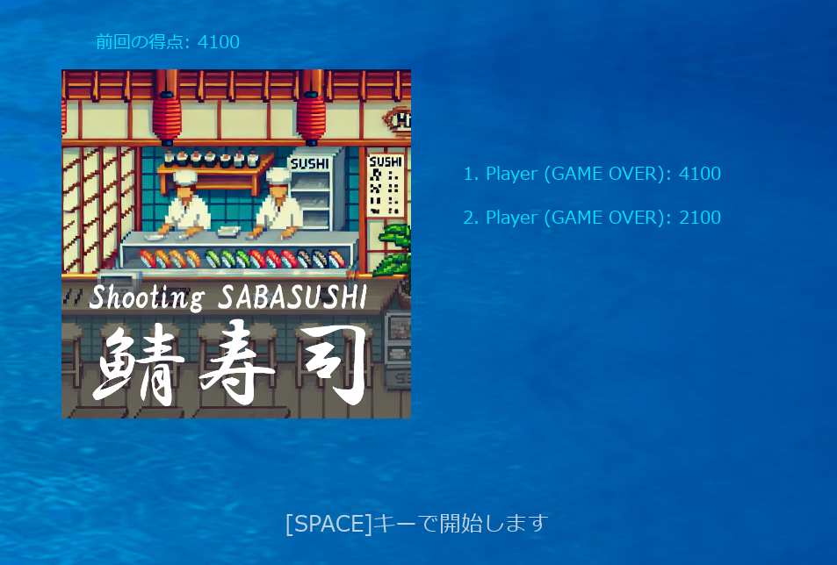

シフトキーでスタート

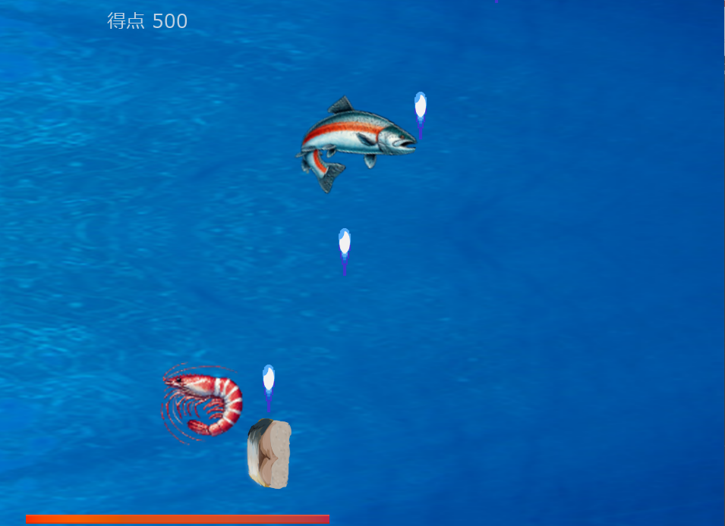

鯖寿司の操作
方向キー ▶ 移動
シフトキー ▶ 通常攻撃
Zキー ▶ 特殊攻撃（HPが減少します）

HP(体力)

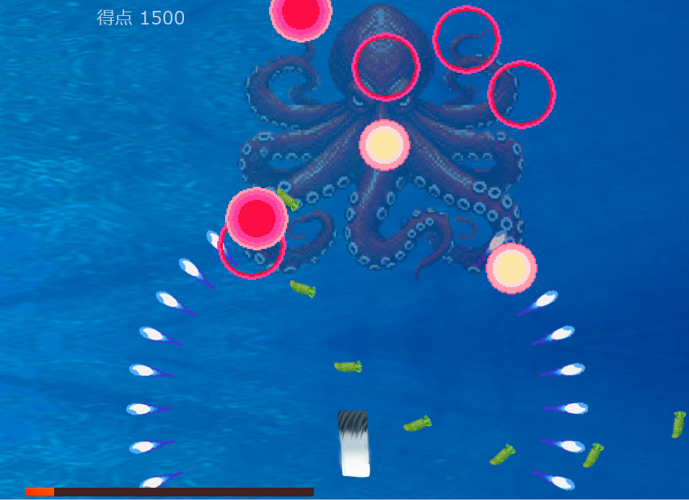

ボス(タコを倒すとクリア)

敵はワサビで攻撃してきます

【shooting☆鯖寿司】テスト表

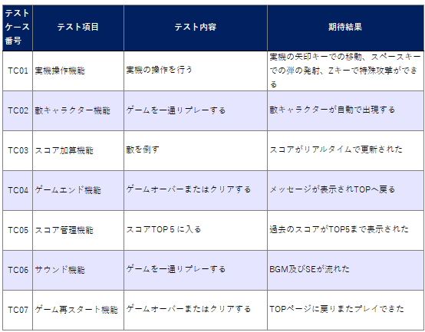

上記項目合格

